Лист1
103 мкФ – резонансное значение при L = 78 мГн.
№ опыта | Измерено |  |  |  |  |  | Вычислено
 | С | I | P | I1 | I2 | U | yk | gk | bk | bC | b | g | y | cosф | Ia | Ip | sinф | f | L | R | ф | Rk | Zk
 | мкФ | А | Вт | А | А | В | См | См | См | См | См | См | См | - | А | А | - | гц | мГн | Ом | град | Ом | Ом

1 | 103.00000 | 0.29700 | 8.25000 | 0.90000 | 0.97000 | 28.03000 | 0.03461 | 0.01050 | 0.03297 | 0.03211 | -0.00087 | 0.01050 | 0.01060 | 0.99100 | 0.29433 | 0.03975 | 0.13384924965 | 50.00 | 78.00 | 94.38 | 7.6854839765 | -0.84923307146 | 28.896907216
2 | 73.00000 | 0.40800 | 8.24000 | 0.64000 | 0.97000 | 28.14000 | 0.03447 | 0.01041 | 0.03286 | 0.02274 | -0.01012 | 0.01041 | 0.01450 | 0.71770 | 0.29282 | 0.28411 | 0.69635241652 | 50.00 | 78.00 | 68.97 | 44.135110846 | -19.470396002 | 29.010309278
3 | 93.00000 | 0.31400 | 8.29000 | 0.82000 | 0.97000 | 28.12000 | 0.03450 | 0.01048 | 0.03286 | 0.02916 | -0.00370 | 0.01048 | 0.01117 | 0.93888 | 0.29481 | 0.10809 | 0.3442476774 | 50.00 | 78.00 | 89.55 | 20.135856865 | -5.4736500467 | 28.989690722
4 | 113.00000 | 0.30400 | 8.24000 | 1.00000 | 0.98000 | 28.05000 | 0.03494 | 0.01047 | 0.03333 | 0.03565 | 0.00232 | 0.01047 | 0.01084 | 0.96632 | 0.29376 | 0.07823 | 0.25734518146 | 50.00 | 78.00 | 92.27 | 14.912601717 | -3.1076869806 | 28.62244898
5 | 133.00000 | 0.38200 | 8.25000 | 1.17000 | 0.97000 | 27.98000 | 0.03467 | 0.01054 | 0.03303 | 0.04182 | 0.00879 | 0.01054 | 0.01365 | 0.77187 | 0.29485 | 0.24287 | 0.63578316432 | 50.00 | 78.00 | 73.25 | 39.478109887 | -16.709794139 | 28.845360825
 | Емкость конд. | Сила тока на вх | Актив мощн цепи | Сила на конд | Сила на катуш | Входное напряж | Полн провод | Актив проводим | Реактив провод | Реактив провод
 |  |  |  |  |  |  | катушки инд | катушки инд | катушки инд | конденсатора |  |  |  |  | sqrt ( b^2 + g^2 ) | y | delta
 |  |  |  |  |  |  |  |  |  |  |  |  |  |  | 0.010536078769 | 0.010595790225 | 5.9711456147E-05
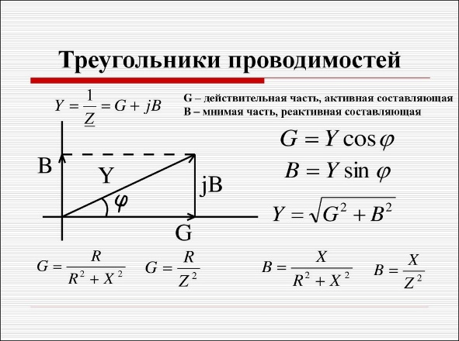
 |  |  |  |  |  |  |  |  |  |  |  |  |  |  | 0.014514641762 | 0.014498933902 | -1.570786012E-05
 |  |  |  |  |  |  |  |  |  |  | -0.86578633378 | 10.500446174 | 10.595790225 |  | 0.011118513016 | 0.011166429587 | 4.7916571125E-05
 | X_L = 2 * pi * f * L | L = (U / (2 * pi * f * Il)) | Z = R + jX | Ir = U / Z |  |  |  |  |  |  | -10.118912051 | 10.405885084 | 14.498933902 |  | 0.010726572891 | 0.010837789661 | 0.00011121677018
Qc | X_L | L | Z | Ir |  |  |  |  |  |  | -3.702519699 | 10.483924817 | 11.166429587 |  | 0.013721724905 | 0.013652609006 | -6.9115899027E-05
25.227 | 28.896907216 | 0.0920 | 94,3771043771044+28,8969072164948i | 0.297 |  |  |  |  |  |  | 2.3195899609 | 10.472767944 | 10.837789661
18.0096 | 29.010309278 | 0.0923 | 68,9705882352941+29,0103092783505i | 0.408 |  |  |  |  |  |  | 8.7884082502 | 10.538008104 | 13.652609006
23.0584 | 28.989690722 | 0.0923 | 89,5541401273885+28,9896907216495i | 0.314
28.05 | 28.62244898 | 0.0911 | 92,2697368421053+28,6224489795918i | 0.304
32.7366 | 28.845360825 | 0.0918 | 73,2460732984293+28,8453608247423i | 0.382
Зависимости от bc

